Soumissions
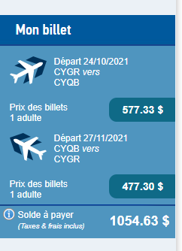
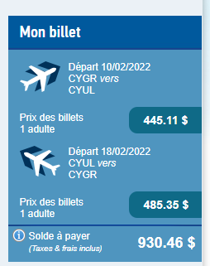
SOUMISSIONS TRANSPORT & DÉPLACEMENTS

Transport comédienne ïles-de-la-Madeleine/Québec | Transport comédienne ïles-de-la-Madeleine/Québec
Tournées SOUS TON AILE & MURMURES DE PAPIER | Série L'Écho de l'Écume, février 2022
https://www.pascan.com/fr/reservation-des-vols/ | https://www.pascan.com/fr/reservation-des-vols/

